A-3
TITULO



 | Proyecto | Resolucion de problemas con Git y Visual Studio Code, relacionado a la falta de compatibilidad, mediante la estadarizacion de procesos.
 | Coach | Luis Alberto Angeles Hurtado
 | Equipo | America Ximena Melendez Lopez
 | Area | Salon C07, Clase Sistemas de Manufactura
¿Por qué estamos hablando de este problema? Se presentan problemas con la falta de compatibilidad de la computadora, lo que afecta solamente a la Alumna America Ximena Melendez Lopez, donde como requerimientos criticos tenemos el adquirir una computadora mas actualizada, usando como metrico "Git push" y "Git commit" para evaluar el avance del proyecto integrador. Este problema fue presentado en el Tecnologico Nacional de Mexico Campus Queretaro, dentro del salón de clases C07 y comenzaron a presentarse desde la segunda semana de septiembre del año 2024. La magnitud del problema es que la alumna no tiene manera de que suba sus avances respectivos a la unidad, causando que repruebe la unidad 1 y en el peor de los casos que repruebe la materia de Sistemas de Manufactura.
1. ANTECEDENTES :
Dentro de las propuestas de mejoras tenemos:
- Adquirir una nueva computadora
- Tener una mejor conexion a internet
- Instalación nuevamente de todos los programas
- Mejorar el diseño y redaccion de los Sops y Checklist
Todas estas mejoras tienen buen enfoque, pero suele haber mucha inversion de costo y tiempo en ellas.
5. MEJORA PROPUESTA :

¿Cómo estamos hoy en día? No se logra acceder a la plataforma y no se pueden subir los avances del SOP y Checklist
¿Cuál es el problema? La computadora de la alumna America Melendez presenta fallas en la compatibilidad, permite descargar los programas de Git y Visual Studio Code, ademas de que deja hacer la cuenta en GitHub, pero al momento de clonar el repositorio y crear su rama, no le permite crear el pull request en Github porque no detecta las referencias del repositorio.
2. SITUACIÓN ACTUAL :

6. PLAN (BENEFICIOS ESPERADOS Y RECURSOS) :

¿Qué resultados específicos se requieren? OBJETIVO: Diseñar un SOP y Checklist detallado donde se expliquen los pasos y los posibles errores que se pueden presentar. META: Reducir en un 50% los problemas presentados de "Git push".
3. METAS Y OBJETIVOS (Y) :

¿Cuál es la causa raíz del problema? Con la ayuda de herramientas estadosticas (ISHIKAWA, 5PORQUE, PARETO, CAPACIDAD DE PROCESO), Los factores que causan el problemas con Git push son por la falta de compatibilidad con la computadora, mal internet y problemas de conocimientos con los programas.
4. ANÁLISIS DE CAUSA RAÍZ (x) :

- Hay que dar seguimiento y control, por medio de sops detallados en la nueva computadora para confirmar que se cumpla todo el proceso.
- Se realizara el procedimiento en diferentes computadoras para verificar que no presenten los mismos problemas de compatibilidad
- Realizar el proceso en lugares donde haya buena conexión a internet
7. SEGUIMIENTO (CONTROL) :
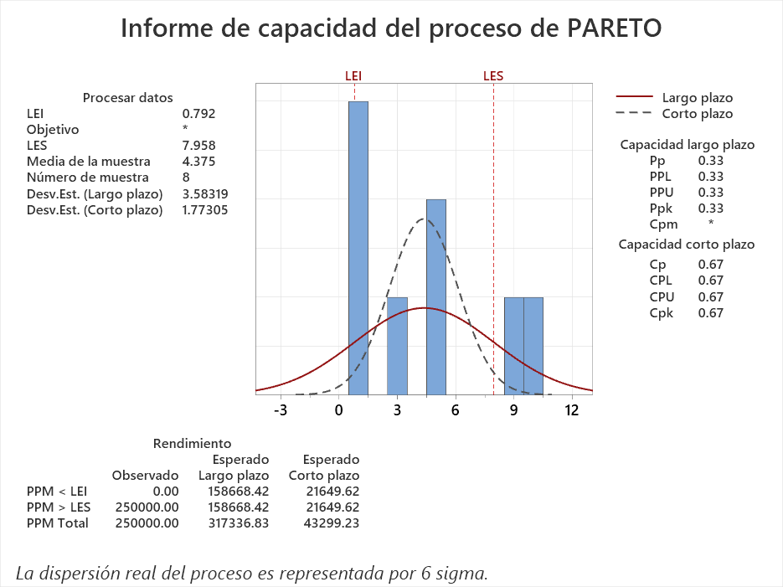

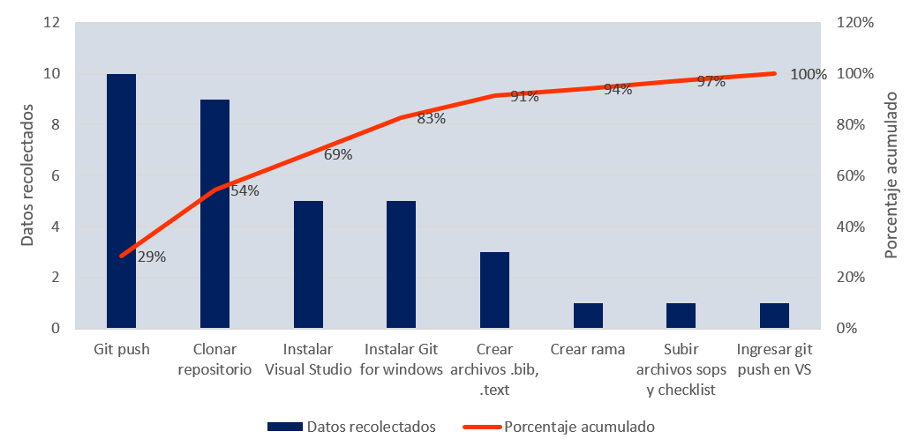

lin

Swim Lane
Swim Lane
 | Area: Salón C07, Clase Sistemas de Manufactura
 | Proceso: Actividades basicas para el trabajo colaborativo en la clase de SM |  |  |  |  |  |  |  |  |  |  | Dueño de proceso: America Ximena Melendez Lopez |  |  |  |  |  |  |  |  |  | Version 1.0 | 2024-12-02
Visual Studio Code
Abrir Visual Studio
#5
Abrir la carpeta creada
#6
Configurar la ruta GitBash y Clonar Repositorio
#7
Repositorio clonado
YES
NO
Crear rama
#8
Rama creada
YES
NO
Crear carpeta con numero de lista
#9
Carpeta con no. de lista
YES
NO
Crear dentro la carpeta img
#10
Carpeta img
YES
NO
Crear en la carpeta archivos .tex, .gitignore y .bib
#12
Dar push a GitHub
#13
Gitpush
YES
NO
Github
Crear cuenta en Github
#3
Invitacion en Github
YES
NO
Crear un pull request
#14
END
Carpeta en escritorio
Crear Carpeta en escritorio
#4
Subir archivos SOPS y Checklist
#11
Instalaciones
Inicio de computadora
Instalar Visual Studio Code
#1
Instalar Git for windows
#2
Visual y Git instalados
YES
NO
 |  |  |  |  | x

 | Lean Academy ® Todos los derechos reservados Prohibida su reproducción total o parcial por cualquier método
Proceso | INICIO | 1 | 2 | 3 | DECISIÓN | 4 | DECISIÓN | 5 | 6 | 7 | DECISIÓN | 8 | DECISION RAMA CREADA | 9 | DECISION CARPETA CREADA | 10 | DECISION CARPETA IMG | 11 | 12 | 13 | DECISION GITPUSH | 14
Tiempo promedio | 1 min | 5 min | 5 min | 1 min | 40 seg | 20 seg | 10 seg | 10 seg | 9 min | 1 min | 1 min | 1 min | 1 min | 30 seg | 30 seg | 30 seg | 30 seg | 1 min | 3 min | 1 min | 10 min | 1 min
VA/NVA/NNVA* | VA | VA | VA | VA | VA | NVA | VA | VA | VA | NNVA | NNVA | VA | VA | NNVA | NVA | NNVA | VA | NNVA | VA | VA | VA | VA
*Referencia: VA= Actividad de Valor Agregado NVA = Actividad de No Valor Agregado NNVA = No Valor Agregado Necesario
Proceso 1
#
Decisión 1
YES
NO
A
Fin
Nota 1
 |  |  |  |  |  | Símbolo
 |  |  |  |  |  | Nombre | Proceso |  | Decisión | Conector | Inicio/Fin | Líneas de Flujo | Nota | Actividad Manual | Cuello de botella

LSS International ® Todos los derechos reservados Prohibida su reproducción total o parcial por cualquier método

Ishikawa
Ishikawa
 |  | Líder: | America Ximena Melendez Lopez
 |  | Proyecto: | Resolucion de problemas con Git y Visual Studio Code, relacionado a la falta de compatibilidad, mediante la estadarizacion de procesos.
 |  | Sponsor: | Luis Alberto Angeles Hurtado
 |  | Área: | Salon C07, Clase Sistemas de Manufactura
 |  | Fecha: | 2024-12-02

MANO DE OBRA
MATERIALES

 |  |  |  | SOP´s con falta de pasos o mala redaccion
 |  | Falta de supervision para llevar a cabo
 |  | el proceso de instalacion y configuracion inicial
 |  |  |  | Checklist que no cuentan con todos
 |  |  | Falta de dedicacion al problema |  |  | los requerimientos necesarios

Resolucion de problemas con Git y Visual Studio Code, relacionado a la falta de compatibilidad, mediante la estadarizacion de procesos.
 |  | No hay conocimientos de los errores del programa |  |  | Los SOP´s no cuentan con informacion
 |  |  |  |  | de los errores
 |  |  | Falta de tiempo para revision

 |  |  |  | Falta de computadoras
 | No compatibilidad con los programas

 |  |  |  | Mala conexión a intertet

 | Computadoras no actualizadas
 |  |  |  | Falta de modem por salón

MEDIO AMBIENTE
MAQUINA

LSS International ® Todos los derechos reservados Prohibida su reproducción total o parcial por cualquier método

Pareto
Pareto
 |  | Líder: | America Ximena Melendez Lopez
 |  | Proyecto: | Resolucion de problemas con Git y Visual Studio Code, relacionado a la falta de compatibilidad, mediante la estadarizacion de procesos.
 |  | Sponsor: | Luis Alberto Angeles Hurtado
 |  | Área: | Salon C07, Clase Sistemas de Manufactura
 |  | Fecha: | 2024-12-05

Coloca aquí el título del gráfico
 | Datos recolectados |  | Porcentaje acumulado
Git push | 10 | P1 | 29%
Clonar repositorio | 9 | P2 | 54%
Instalar Visual Studio | 5 | P3 | 69%
Instalar Git for windows | 5 | P4 | 83%
Crear archivos .bib, .text | 3 | P5 | 91%
Crear rama | 1 | P6 | 94%
Subir archivos sops y checklist | 1 | P7 | 97%
Ingresar git push en VS | 1 | P8 | 100%

Categorías | Frecuencias
Instalar Visual Studio | 5
Instalar Git for windows | 5
Clonar repositorio | 9
Git push | 10
Crear archivos .bib, .text | 3
Crear rama | 1
Subir archivos sops y checklist | 1
Ingresar git push en VS | 1

 |  |  | LSS International ® Todos los derechos reservados Prohibida su reproducción total o parcial por cualquier método

Capacidad de proceso
 |  |  | 1 | PRUEBA DE NORMALIDAD
 | CATEGORIAS Y FRECUENCIAS DEL PARETO
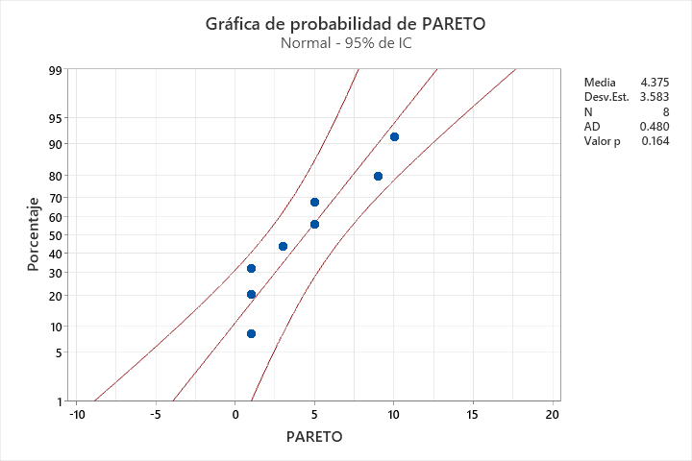
 | Categorías | Frecuencias
 | Instalar Visual Studio | 5 |  |  | Valor P | 0.164
 | Instalar Git for windows | 5
 | Clonar repositorio | 9 |  |  | Regla de decisión:
 | Git push | 10 |  |  | Si el Valor P > 0.05, los datos siguen una distribucion normal
 | Crear archivos .bib, .text | 3 |  |  | Conclusión:
 | Crear rama | 1 |  |  | El valor P 0.164 > 0.05 por lo tanto nuestros datos son normales
 | Subir archivos sops y checklist | 1
 | Ingresar git push en VS | 1

2 | ANALISIS DE CAPACIDAD
 |  |  |  |  |  |  | Regla de decisión:
 |  |  |  |  |  |  | Cp < 1 | Mala capacidad
Cálculo de límites |  |  |  |  |  |  | 1 < Cp < 1.5 | Capacidad limitada
Media: | 4.375 |  |  |  |  |  | Cp > 1.5 | Buena capacidad
Desviacion: | 3.583 |  |  |  |  |  | Cp > 2 | Capacidad nivel seis sigma
LI | 0.792
LS | 7.958
 |  |  |  |  |  |  | Cp= | 0.67

 |  |  |  |  |  |  | Conclusión
 |  |  |  |  |  |  | De acuerdo con la regla de decision CP=0.67< 1, por lo tanto hay una mala capacidad de proceso

 |  |  |  |  |  |  | ¿Cuál es el tamaño de muestra que obtienes de maytag en cada una de las actividades?
 |  |  |  |  |  |  | ACTIVIDAD 1 | 107 | Lecturas
 |  |  |  |  |  |  | ACTIVIDAD 2 | 12 | Lecturas
 |  |  |  |  |  |  | ACTIVIDAD 3 | 190 | Lecturas

 |  |  |  |  |  |  | ¿Cuánto se reduciria si se hace la mejora?
 |  |  |  |  |  |  | Lo buscamos reducir a

 |  |  |  |  |  |  | ACTIVIDAD 1 | 7 | Lecturas
 |  |  |  |  |  |  | ACTIVIDAD 2 | 3 | Lecturas
 |  |  |  |  |  |  | ACTIVIDAD 3 | 9 | Lecturas

 |  |  |  |  |  |  | Nos convendria mejorar en la actividad 3, ya que es la que implica mayor costo, ya que tenemos que buscar un equipo que nos ayude a realizar el Git push

Brainstorming
BRAINWRITING 6-3-5
 |  | Líder: | America Ximena Melendez Lopez | 
 |  | Proyecto: | Resolucion de problemas con Git y Visual Studio Code, relacionado a la falta de compatibilidad, mediante la estadarizacion de procesos.
 |  | Sponsor: | Luis Alberto Angeles Hurtado
 |  | Fecha: | 2024-12-05

Problema/Objetivo:Resolucion de roblemas con Git Hub y Visual en relacion con "Gitpush", relacionado con la falta de compatibilidad de las computadoras.
 | 1 |  | 2 | 3
1 | Hacer otra cuenta de GitHub |  | Instalar todos los programas nuevamente | Revisar la conexión
2 | Desinstalar el programa y volverlo a instalar |  | Revisar si esta abierta tu cuenta en VS | Revisar bien la linea del codigo
3 | Cambiar la cuenta de correo, en vez de usar una institucional |  | Conexión directa de internet, no inalambrica | Si aparece un error en visual, cerrar el programa y esperar
4 | Revisar las credenciales |  | Conexión a internet | Verificar el codigo a ingresar
5 | Revisar antivirus |  | Hacer un Sop mas detallado | Desintalar Visual
6 | Revisar el checklist y el Sop |  | Tener invitacion en Github | Cerrar todas las aplicaciones y volverlas a abrir
LSS International ® Todos los derechos reservados Prohibida su reproducción total o parcial por cualquier método

 | CONCLUSIÓN DE LAS PROPUESTAS

 | De acuerdo con las propuestas se puede observar que la mayoria de compañeros que presentaron problemas similares, asocian las soluciones de acuerdo a conexión con internet, mal diseño de Sops y Checklist o incluso nos sugieren revisar que hayamos ingresado a la cuenta de Visual y trabajar con normalidad

